ReportSalesOnDay
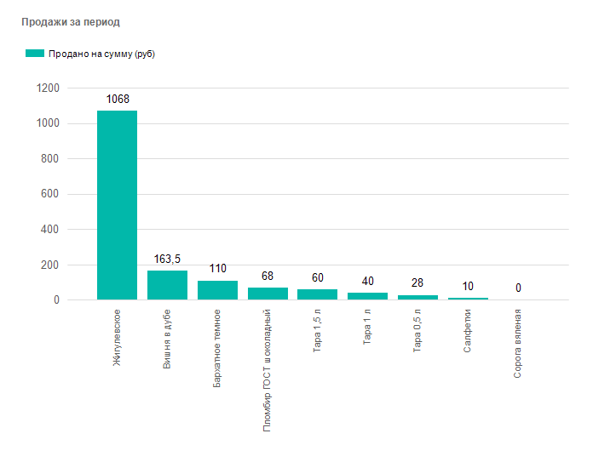
 |  |  | Отчет по продажам за период с

 |  |  | 14.06.2021 |  |  |  |  | по | 14.06.2021

 |  | Группа |  | Наименование |  | Количество |  |  |  | Ед. измерения | По Цене | Сумма
 | 1 | Напитки |  | Жигулевское |  | 12 |  |  |  | Л | 89 | 1 068,00 ₽
 | 2 | Напитки |  | Вишня в дубе |  | 1,5 |  |  |  | Л | 109 | 163,50 ₽
 | 3 | Напитки |  | Бархатное темное |  | 1 |  |  |  | Л | 110 | 110,00 ₽
 | 4 | Мороженое |  | Пломбир ГОСТ шоколадный |  | 2 |  |  |  | Шт | 34 | 68,00 ₽
 | 5 | Тара |  | Тара 1,5 л |  | 5 |  |  |  | Шт | 12 | 60,00 ₽
 | 6 | Тара |  | Тара 1 л |  | 5 |  |  |  | Шт | 10 | 40,00 ₽
 | 7 | Тара |  | Тара 0,5 л |  | 4 |  |  |  | Шт | 7 | 28,00 ₽
 | 8 | - |  | Салфетки |  | 2 |  |  |  | Шт | 5 | 10,00 ₽
 | 9 | Рыба |  | Сорога вяленая |  | 0,1 |  |  |  | Кг | 0 | 0,00 ₽

 |  |  |  |  | Всего |  |  | 1 469,75 ₽
 |  |  |  |  | Наличные |  | 1 469,75 ₽

